Portada


Meliponicultura sostenible
Forma correcta: Restauración de la conectividad del paisaje agropecuario

Plan de acción
Plan de acción, hitos y presupuestos |  |  |  |  |  |  |  | Regresar instructivo

Fase | Etapa | Actividades | Hitos | Fecha de entrega | Temporalidad | Responsables | Presupuesto
Pre-operativas | Preparación | Caracterización territorial: | Fecha de inicio del proyecto. Análisis del clima, flora melífera y especies de abejas sin aguijón presentes. | Mes 1. | Corto Plazo (0 -4 meses) | Responsables!A1 |  $Preoperativa'!A1
 |  | Descripción de conflictos, tensiones y desafíos | Porcentaje del territorio diagnosticado. selección y organización de los actores locales participantes. Identificación de permisos y trámites ante la autoridad ambiental. | Mes 1
 |  | Revisión de la normativa legal
 |  | Definición del grupo comunitario: selección y organización de los actores locales participantes.
 |  | Identificación de fuentes y esquemas de financiación
 | Formulación | Delimitar el área | Objetivos y metas definidos. Planificación predial: revisión de colmenas, inventario de flora y definición de áreas para siembra asociada. | Mes 2 al mes 3
 |  | Definir mecanismos de participación comunitaria
 |  | Definir Objetivos y metas
 |  | Valorar beneficios y beneficios | Deficinición de alternativas de meliponicultura sostenible | Mes 3
 |  | Identificar alternativas
 | Planificación | Analizar riesgos | Identificación de riesgos ambientales, sociales y técnicos (clima, deforestación, plagas, acceso vial, conflictos de uso del suelo, entre otros). Identificación de impactos. Definición de variables o indicadores. Evaluación participativa de riesgos con la comunidad y actores institucionales. Proceso de selección transparente y participativo de los profesionales y técnicos locales. Identificación de impactos. Definición de variables o indicadores. Evaluación participativa de riesgos con la comunidad y actores institucionales. Proceso de selección transparente y participativo de los profesionales y técnicos locales. Costos planificados/costos del proyecto. | Mes 4
 |  | Seleccionar equipo técnico
 |  | Construcción de diseños y/o planos
 |  | Definir protocolo de monitoreo | Identificación de impactos. Identificación de variables o indicadores. | Mes 4
 |  | Proyectar actividades, definir, costos, responsables y plan de costos | Comprobaciones presupuestarias: ¿el dinero es suficiente? Plan de adquisiciones para la dotación, mejora y adecuación de infraestructura para Meliponicultura sostenible. | Mes 4
Operativas | Implementación | Firmar acuerdos de gobernanza y colaboración | Número de acuerdos firmados con productores de miel con abejas nativas. | Mes 5 al mes 6 | Mediano plazo (Mes 4 al mes 20) |  | $Operativo'!A1
 |  | Ejecutación de labores y actividades programadas en las fases pre-operativas, operativas y de mantenimiento | Porcentaje del plan implementado. Instalación de colmenas: adecuación de los meliponarios y ubicación estratégica de las colonias. Formación y acompañamiento técnico: capacitación continua en manejo, producción y buenas prácticas meliponícolas. | Mes 6 al mes 20
 |  | Realizar actividades de monitoreo | Porcentaje del plan de monitoreo implementado. Seguimiento a la adaptación de las colmenas y evaluación de la productividad. | Mes 6 al mes 20
 |  | Ejecutar actividades de inspección, control y manejo de los arreglos, estrategias o intervenciones que integran la SbN. | Implementación productiva: desarrollo de actividades de manejo, cosecha y procesamiento sostenible de productos. Consolidación empresarial: conformación y fortalecimiento de la empresa comunitaria de meliponicultura. Gestión de mercado y permisos: tramitación de registros sanitarios (Invima) y permisos ambientales para la comercialización. | Mes 6 al mes 20
Mantenimiento y monitoreo |  |  |  |  | Largo plazo (mes 20 en adelante)
Evaluación | Seguimiento y aprendizajes | Analizar los avances en el cumplimiento de los objetivos y metas establecidas | Análisis del cumplimiento de objetivos. Seguimiento de indicadores definidos (producción, ingresos, biodiversidad, grado de apropiación comunitaria). Sistematización de lecciones aprendidas y ajuste del plan operativo. Escalamiento: incorporar más colonias, diversificar productos (propóleo, ceras, turismo), replicar en otras veredas/Áreas. Gestión de riesgo: cambio climático, plagas/enfermedades, variabilidad de mercado. | Mes 21 al mes 24 y de manera perióridica |  |  | $S&E'!A1
 |  | Identificar ajustes | Identificación de ajustes. Fecha de finalización del proyecto | Permanente.

Ruta
RUTA PARA FORMULACIÓN DE PROYECTOS SbN: MELIPONICULTURA SOSTENIBLE
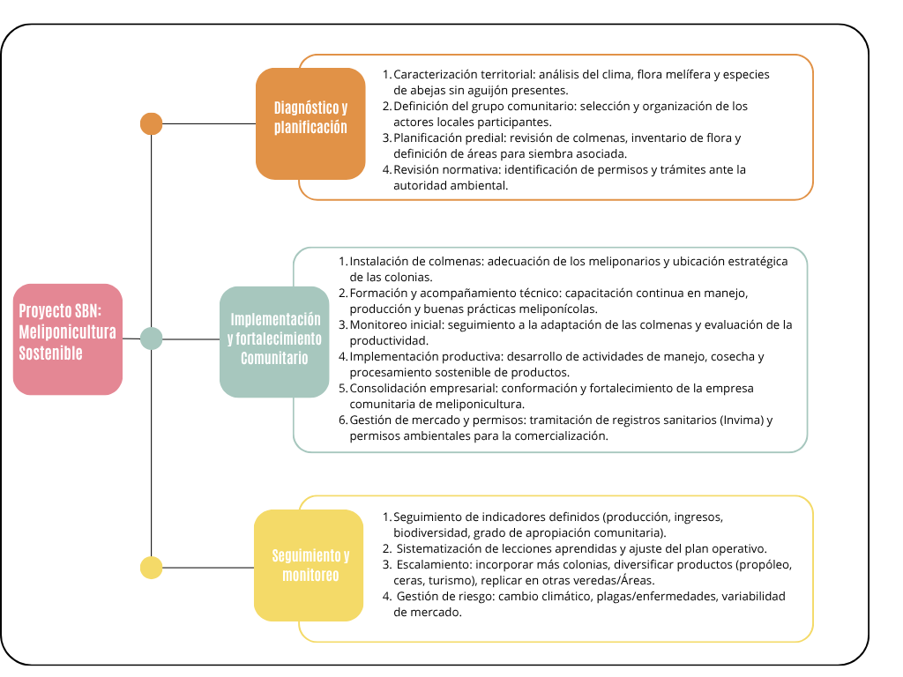

 | Porfa explicar que este proyecto con est epresupuesto es para cuantas Hectareas, cuantas familias, que produccion

Fuente: Experiencia y documentación recopilada por la Corporación Biocomercio Sostenible.

